Figura 2
Figura 2 - Coincidenza fra ATS, CPI e distretto sanitario per ambito
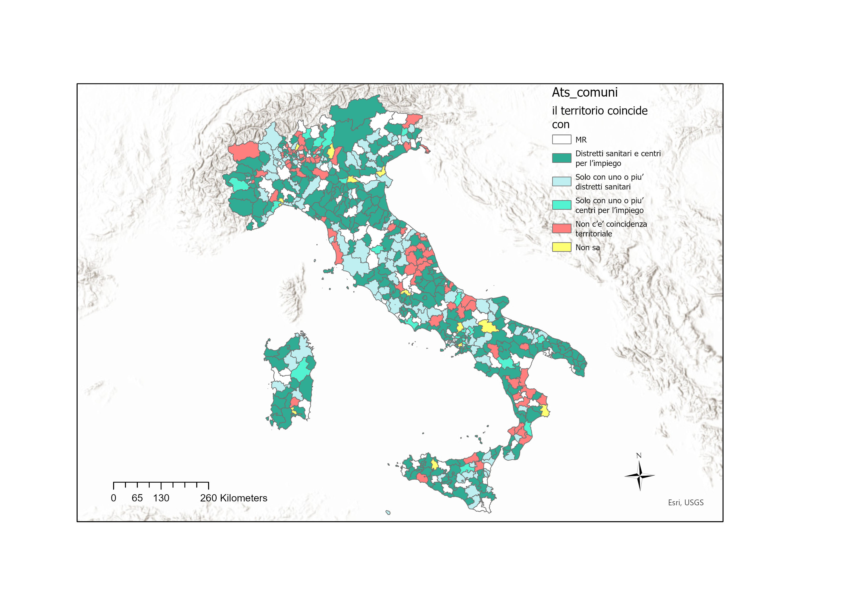

Fonte: dati Inapp 2022 - Seconda indagine CAWI su “Implementazione del ReI e passaggio al RdC”

NB. Non riproducilbile in excel - formato shapefile

Figura 3
Figura 3 - Punto di vista degli ambiti sulla coincidenza territoriale

Fonte: dati Inapp 2022 - Seconda indagine CAWI su “Implementazione del ReI e passaggio al RdC”

 | Per nulla | Poco | Abbastanza | Molto
 | 7 | 21.8 | 60.9 | 10.3
 | 3.4 | 18.7 | 57.8 | 20.1

Figura4
Figura 4 - Valutazione adeguatezza delle competenze rispetto alle esigenze dell’ufficio (%) (ATS)

 | 21. In che misura le competenze elencate sono adeguate alle esigenze dell’ufficio? | poco-per nulla | abbastanza-molto
 | Progettazione | 21.8 | 78.2
 | Programmazione | 16.9 | 83.1
 | Governance e coordinamento | 14.9 | 85.1
 | Gestione dei fondi | 16.9 | 83.1
 | Case management | 25.2 | 74.8
 | Sistemi di monitoraggio | 36.5 | 63.5
 | Gestione risorse umane | 32.7 | 67.3
 | Comunicazione | 35.5 | 64.5
Fonte: dati Inapp 2022 - Seconda indagine CAWI su “Implementazione del ReI e passaggio al RdC” | Digitalizzazione e informatica | 40.9 | 59.1

Figura 5
Potrebbe indicare in che misura andrebbero migliorate le competenze elencate? | Poco o per nulla | Abbastanza o molto | Non sa
Gestione dei fondi | 20.1 | 60.4 | 19.5
Case management | 29.4 | 49.1 | 21.5
Sistemi di monitoraggio | 20.4 | 62.6 | 17.1
Gestione risorse umane | 27.1 | 56.5 | 16.4
Comunicazione | 26.0 | 58.3 | 15.6
Digitalizzazione e informatica | 18.8 | 66.7 | 14.6

Figura 5 - Necessità di miglioramento di competenze nei SSC (Val. %)

Fonte: dati Inapp 2022 - Seconda indagine CAWI su “Implementazione del ReI e passaggio al RdC”

Figura 6
Figura 6 - Distribuzione percentuale del bisogno espresso in merito a diverse modalità di formazione/ supporto al lavoro del personale coinvolto nello specifico del RdC (SSC)

 | 15. Con specifico riguardo al RdC, per il personale impiegato, quanto ritiene che ci sia bisogno di: / | poco-per nulla | abbastanza-molto | Non sa
 | Corsi di formazione | 16.4 | 73.4 | 10.2
 | Formazione in affiancamento | 25.4 | 64.0 | 10.7
 | Formazione congiunta tra servizi diversi | 12.2 | 76.2 | 11.6
 | Supervisione | 21.5 | 66.3 | 12.1
 | Aggiornamenti individuali (testi, riviste, articoli…) | 29.2 | 56.7 | 14.1

Fonte: dati Inapp 2022 - Seconda indagine CAWI su “Implementazione del ReI e passaggio al RdC”

Figura 8
Figura 8 - Tempo intercorso tra uscita del decreto di riparto Fondo Povertà 2020 e effettiva disponibilità delle risorse per ATS” (valori medi a livello regionale espressi in mesi)
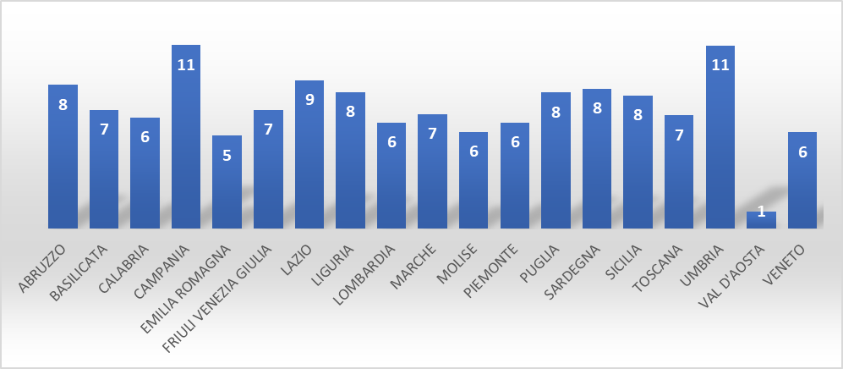

Fonte: dati Inapp 2022 - Seconda indagine CAWI su “Implementazione del ReI e passaggio al RdC”

Figura 9
Figura 9 - Effetti prodotti dall’utilizzo contemporaneo di più fonti di finanziamento? (1 risposta selezionata) – val. %

Modifiche organizzative e di strutture ad hoc | 1.2
Maggiore autonomia delle scelte di intervento | 3.0
Innovazione e sperimentazione nuovi interventi | 3.4
Sviluppare interventi non adeguatamente finanziati in precedenza | 4.0
Amplia’impatto pianificazione sociale di zona sullo sviluppo territoriale | 7.3
Continuità interventi al termine di un progetto e copertura finanziaria dedicata | 16.1
Complica la gestione amministrativa | 17.5
Incrementa la sostenibilita’ degli interventi | 19.2
Maggiore capacita’ di risposta e di copertura dei bisogni | 28.4

Fonte: dati Inapp 2022 - Seconda indagine CAWI su “Implementazione del ReI e passaggio al RdC”

Figura 11
Figura 11 - ATS: Nel suo territorio tra quali servizi di welfare occorrerebbe migliorare il livello di integrazione? per ripartizioni geografiche (risposta multipla)
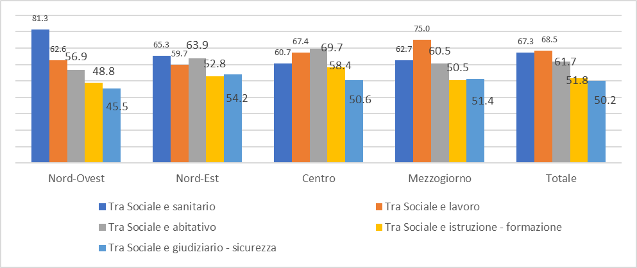

Fonte: dati Inapp 2022 - Seconda indagine CAWI su “Implementazione del ReI e passaggio al RdC”

Figura 12
Figura 12 - Rafforzamento di interventi e servizi per RdC
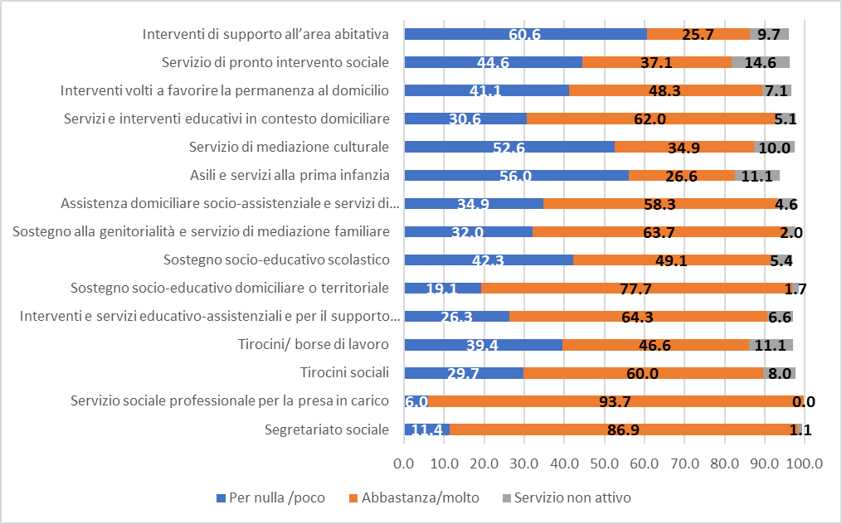

Fonte: dati Inapp 2022 - Seconda indagine CAWI su “Implementazione del ReI e passaggio al RdC”

Figura 13
Figura 13 – Servizi adeguati ai bisogni dell’utenza

 | Insufficiente | Sufficiente | Buono | Ottimo
Segretariato sociale | 4.2 | 20.4 | 50.2 | 23.8
Servizio sociale professionale per la presa in carico | 4.2 | 12.5 | 50.2 | 32.3
Tirocini finalizzati all’inclusione sociale, all’autonomia delle persone, alla riabilitazione | 17.7 | 23.6 | 37.5 | 15.7
Sostegno socio-educativo domiciliare o territoriale e supporto alla gestione delle spese | 9.5 | 28.4 | 44.0 | 13.3
Assistenza domiciliare socio-assistenziale e servizi di prossimità | 12.9 | 29.6 | 41.1 | 8.9
Sostegno alla genitorialita’ e servizio di mediazione familiare | 14.3 | 25.4 | 42.7 | 11.5
Servizio di mediazione culturale | 27.0 | 31.9 | 23.6 | 4.2
Servizio di pronto intervento sociale | 29.6 | 27.6 | 22.2 | 6.9

Fonte: dati Inapp 2022 - Seconda Indagine CAWI su “Implementazione del ReI e passaggio al RdC”

Figura 15
Figura 15- Risorse umane totali dei CPI e personale destinato prevalentemente ai beneficiari di RdC, per area geografica (Valori medi)
 | Risorse umane totali | Risorse umane impegnate per RdC
Nord-Ovest | 15.4 | 2.7
Nord-Est | 11.3 | 2.8
Centro | 17.9 | 4.2
Mezzogiorno | 20.8 | 6.4
Italia | 17.0 | 4.5

 |  |  | Fonte:dati Inapp 2022 - Seconda Indagine CAWI su “Implementazione del ReI e passaggio al RdC”

Figura 16
Figura 16- Necessità di formazione nei CPI (Valori percentuali)

Fonte: dati Inapp 2022 - Seconda Indagine CAWI su “Implementazione del ReI e passaggio al RdC”

Con specifico riguardo alla gestione del RdC, quanto ritiene che ci sia bisogno di: / Corsi di formazione
 |  | Corsi di formazione | Formazione in affiancamento | Formazione congiunta tra servizi diversi | Supervisione | Aggiornamenti individuali
 | Poco o per nulla | 39.0 | 37.7 | 17.6 | 40.2 | 36.5
 | Molto o abbastanza | 61.0 | 62.3 | 82.4 | 59.8 | 63.5

Figura 17
Figura 17 - Cambiamenti organizzativi riguardo ad alcuni aspetti dell'attività dei CPI (Valori percentuali)

Fonte: dati Inapp 2022 - Seconda Indagine CAWI su “Implementazione del ReI e passaggio al RdC”

In seguito all’implementazione del RdC, quanto e’ cambiata l’organizzazione del CPI relativamente agli aspetti elencati? / Aumento dei carichi di lavoro
 | Aumento dei carichi di lavoro | Introduzione di nuove metodologie di lavoro | Intensificazione del lavoro integrato con i servizi sociali | Acquisizione di un linguaggio comune tra i soggetti coinvolti nel RdC | Chiarezza dei ruoli dei soggetti coinvolti nel RdC | Aumento del numero di risorse umane dedicate | Presa in carico di nuove tipologie di utenza
Poco o per nulla | 8.0 | 19.0 | 26.0 | 28.2 | 25.3 | 51.1 | 37.8
Molto o abbastanza | 92.0 | 81.0 | 74.0 | 71.8 | 74.7 | 48.9 | 62.2

Figura 18
 | Nord-Ovest | Nord-Est | Centro | Mezzogiorno
Creazione di nuove reti territoriali | 50.495049505 | 24.074074074 | 41.489361702 | 34.054054054
Aumento del numero di risorse umane dedicate | 49.504950495 | 33.636363636 | 51.041666667 | 56.25
Presa in carico di nuove tipologie di utenza | 54.455445545 | 61.261261261 | 71.875 | 61.904761905
Acquisizione di un linguaggio comune tra i soggetti coinvolti nel RdC | 80.198019802 | 56.363636364 | 83.157894737 | 70.526315789
Intensificazione del lavoro integrato con i servizi sociali | 81.188118812 | 75.675675676 | 86.315789474 | 63.157894737
Chiarezza dei ruoli dei soggetti coinvolti nel RdC | 80.198019802 | 70 | 83.333333333 | 70.157068063
Introduzione di nuove metodologie di lavoro | 67.326732673 | 90.990990991 | 89.583333333 | 78.238341969
Figura 18 - Cambiamenti significativi in alcuni aspetti dell’organizzazione del CPI, per ripartizione geografica (Valori percentuali)

Fonte: dati Inapp 2022 - Seconda Indagine CAWI su “Implementazione del ReI e passaggio al RdC”

Cambiamenti significativi in alcuni aspetti dell’organizzazione del CPI, per ripartizione geografica (val. %)
 | Nord-Ovest | Nord-Est | Centro | Mezzogiorno | Totale
Creazione di nuove reti territoriali | 50.5 | 24.1 | 41.5 | 34.1 | 36.7
Aumento del numero di risorse umane dedicate | 49.5 | 33.6 | 51.0 | 56.3 | 48.9
Presa in carico di nuove tipologie di utenza | 54.5 | 61.3 | 71.9 | 61.9 | 62.2
Acquisizione di un linguaggio comune tra i soggetti coinvolti nel RdC | 80.2 | 56.4 | 83.2 | 70.5 | 71.8
Intensificazione del lavoro integrato con i servizi sociali | 81.2 | 75.7 | 86.3 | 63.2 | 74.0
Chiarezza dei ruoli dei soggetti coinvolti nel RdC | 80.2 | 70.0 | 83.3 | 70.2 | 74.7
Introduzione di nuove metodologie di lavoro | 67.3 | 91.0 | 89.6 | 78.2 | 81.0

Figura 19
Figura 19 - Come i CPI hanno affrontato le criticità emerse nella gestione del RdC* (Valori percentuali)

(*Trattandosi di un quesito a risposta multipla il totale sarà superiore a 100)
Fonte: dati Inapp 2022 - Seconda Indagine CAWI su “Implementazione del ReI e passaggio al RdC”

Come sono state affrontate le criticita’ emerse nella gestione del RdC?
 | Percentuale
Non sono state riscontrate criticita’ | 2.6
Sono state risolte a livello di CPI | 86.1
Sono state risolte con il coinvolgimento dei ATS | 9.5
Sono state risolte con il coinvolgimento dei SSC | 14.9
Non sono state risolte | 8.0

Figura 20
Figura 20 - Interoperabilità del sistema informativo dei CPI con altri sistemi* (Valori percentuali)

Fonte: dati Inapp 2022 - Seconda Indagine CAWI su “Implementazione del ReI e passaggio al RdC”
(*Trattandosi di un quesito a risposta multipla il totale sarà superiore a 100)
Il sistema informativo utilizzato dai CPI e’ interoperabile con i sistemi informativi di:
(Risposta multipla)
 | Percentuale
Sistemi informativi dei Servizi Sanitari | 2.2
Sistema Informativo Unitario dei Servizi Sociali (SIUSS) | 9.7
Altre piattaforme digitali | 13.5
Sistemi informativi per istruzione e formazione | 13.9
Sistemi informativi territoriali | 17.3
Piattaforma MOO (ANPAL servizi) | 18.1
INPS | 38.4
Sistema Informativo Unitario delle Politiche per il lavoro (SIUPL) | 44.3
Piattaforma per flusso attuazione ANPAL | 84.3

Figura 21
Figura 21- Stato dei sistemi informativi interni ai CPI* (Valori percentuali)

Fonte: dati Inapp 2022 - Seconda Indagine CAWI su “Implementazione del ReI e passaggio al RdC”
(*Trattandosi di un quesito a risposta multipla il totale sarà superiore a 100)
In quale delle seguenti situazioni si trova il sistema informativo interno del suo CPI?
(risposta multipla)
 | Percentuale
Non e’ disponibile alcun sistema informativo interno | 5.6
Viene regolarmente alimentato senza particolari difficolta’ | 77.5
Non viene regolarmente alimentato a causa di carenze strumentali | 7.4
Non viene regolarmente alimentato a causa di carenze di tempo | 2.2
Non viene regolarmente alimentato per difficolta’ a reperire i dati necessari | 3.0
Non viene regolarmente alimentato per carenze di competenze | 1.0

Figura 22
Figura 22 - Stato di attivazione dei servizi nei CPI (Valori percentuali)

Fonte: dati Inapp 2022 - Seconda Indagine CAWI su “Implementazione del ReI e passaggio al RdC”

In seguito all’implementazione del RdC, puo’ indicare lo stato di attivazione dei seguenti servizi? (valori percentuali)
 | Attivo e adeguatamente erogato | Attivo ma con difficolta’ di erogazione | Non attivo
Accoglienza e prima informazione | 88.7 | 10.7 | 0.6
Orientamento | 72.8 | 24.3 | 2.8
Counselling | 31.1 | 30.5 | 38.4
Bilancio di competenze | 22.9 | 32.7 | 44.4
Incontro domanda-offerta | 64.9 | 31.6 | 3.4
Accompagnamento al lavoro | 41.0 | 42.4 | 16.6
Tirocini formativi | 60.9 | 25.2 | 13.9
Assistenza alla creazione di impresa - lavoro autonomo | 22.9 | 31.4 | 45.7
Servizi alle imprese | 47.0 | 33.1 | 19.9
Laboratori | 33.3 | 25.6 | 41.1
Inserimento lavorativo per soggetti svantaggiati | 39.9 | 43.9 | 16.2

Figura 23
Figura 23 - Rafforzamento dei servizi nei CPI (Valori percentuali)

Fontedati Inapp 2022 - Seconda Indagine CAWI su “Implementazione del ReI e passaggio al RdC”

23. In seguito all’implementazione del RdC, in che misura i seguenti interventi e i servizi sono stati rafforzati? (valori percentuali)

 | Poco o per nulla | Molto o abbastanza
Accoglienza e prima informazione | 40.9 | 59.1
Orientamento | 45.9 | 54.1
Counselling | 56.0 | 44.0
Bilancio di competenze | 58.1 | 41.9
Incontro domanda-offerta | 56.9 | 43.1
Accompagnamento al lavoro | 59.9 | 40.1
Tirocini formativi | 56.8 | 43.2
Assistenza alla creazione di impresa - lavoro autonomo | 72.2 | 27.8
Servizi alle imprese | 61.8 | 38.2
Laboratori | 57.3 | 42.7
Inserimento lavorativo per soggetti svantaggiati | 60.3 | 39.7

Figura 24
Figura 24 - Giudizio sulla qualità di risposta dei CPI ai bisogni dell'utenza RdC (punteggi medi - scala da 1 a 5)

Fonte: dati Inapp 2022 - Seconda Indagine CAWI su “Implementazione del ReI e passaggio al RdC”

Come valuta la qualita’ di risposta dei Servizi ai bisogni dell'utenza RdC? / Accoglienza e prima informazione

Accoglienza e prima informazione | 1.6
Orientamento | 2.0
Incontro domanda-offerta | 2.3
Tirocini formativi | 2.4
Counselling | 2.6
Accompagnamento al lavoro | 2.6
Servizi alle imprese | 2.6
Inserimento lavorativo per soggetti svantaggiati | 2.7
Bilancio di competenze | 2.9
Laboratori | 2.9
Assistenza alla creazione di impresa - lavoro autonomo | 3.2

Figura 25
Figura 25 - Bisogni espressi dai richiedenti o dai loro familiari (Valori percentuali)

Fonte:dati Inapp 2022 - Seconda Indagine CAWI su “Implementazione del ReI e passaggio al RdC”

Con quale frequenza sono stati espressi dal richiedente (e/o dal suo nucleo familiare) i bisogni di seguito elencati? (valori percentuali) RIDOTTA

 | Mai o raramente | Spesso o sempre
Trovare un’occupazione | 14.8 | 85.2
Migliorare la condizione lavorativa | 35.6 | 64.4
Potenziare percorsi formativi | 69.6 | 30.4
Favorire gli spostamenti verso il luogo di lavoro | 74.5 | 25.5
Favorire la conciliabilita’ vita-lavoro | 42.4 | 57.6
Potenziare le reti sociali | 82.4 | 17.6
Favorire l’esigibilita’ dei diritti | 72.1 | 27.9
Facilitare l’accesso ad altri servizi sociali | 65.7 | 34.3
Potenziare il benessere della persona (cura e salute) | 62.3 | 37.7
Migliorare la condizione abitativa | 70.3 | 29.7
Migliorare la condizione economica | 14.3 | 85.7
Sostenere le azioni di cura e i carichi di assistenza | 46.4 | 53.6
Sostenere la cura di bambini e ragazzi | 45.1 | 54.9

Figura 27
Figura 27- Valutazione sulla capacità dei CPI di gestire alcune fasi della presa in carico per il RdC (Valori percentuali)

Fonte: dati Inapp 2022 - Seconda Indagine CAWI su “Implementazione del ReI e passaggio al RdC”
Quanto ritiene che CPI sia in grado di gestire le seguenti fasi del RdC nella presa in carico dell’utenza? (valori percentuali) RIDOTTA

 | Poco o per nulla | Molto o abbastanza
Convocazione entro 30 giorni dal riconoscimento del beneficio | 48.4 | 51.6
Profilazione qualitativa dell’utenza | 7.6 | 92.4
Stipula del patto | 1.8 | 98.2
Creazione agenda appuntamenti | 7.4 | 92.6
Proposta di offerta congrua (condizionalita’) | 70.1 | 29.9
Verifica degli impegni del beneficiario (condizionalita’) | 26.5 | 73.5

Figura 28
 | Tasso di attivazione (Firmatari patto per il lavoro/Utenti RdC totali) | Tasso di occupazione (Firmatari del Patto occupati/Firmatari del Patto per il lavoro)
Nord-Ovest | 27.420625431 | 29.311273567
Nord-Est | 42.30490044 | 31.578239074
Centro | 28.535219458 | 29.602392292
Mezzogiorno | 37.778322948 | 8.034183594
 |  |  | Figura 28 - Tassi di attivazione e di occupazione degli utenti Rdc, per area geografica (valori percentuali)
 | Tasso di attivazione (Firmatari patto per il lavoro/Utenti RdC totali) | Tasso di occupazione (Firmatari del Patto occupati/Firmatari del Patto per il lavoro)
Nord-Ovest | 27.4 | 29.3
Nord-Est | 42.3 | 31.6
Centro | 28.5 | 29.6
Mezzogiorno | 37.8 | 8.0
Italia | 35.9 | 15.5

 |  |  | Fonte: dati Inapp 2022 - Seconda Indagine CAWI su “Implementazione del ReI e passaggio al RdC”

Figura 29
Figura 29 - Obiettivi prevalenti definiti con i beneficiari/e nell’ambito del patto per il lavoro (Risposta multipla*) (Valori percentuali)

Fonte: dati Inapp 2022 - Seconda Indagine CAWI su “Implementazione del ReI e passaggio al RdC”

Puo’ indicare gli obiettivi prevalenti definiti con i beneficiari/e nell’ambito del patto per il lavoro? (Selezioni i tre principali)
(risposta multipla)
 | Percentuale
Migliorare la condizione abitativa | 0.8
Favorire l’esigibilita’ dei diritti | 1.4
Sostenere la cura di bambini e ragazzi | 1.6
Potenziare il benessere della persona (cura e salute) | 2.8
Favorire gli spostamenti verso il luogo di lavoro | 3.0
Sostenere le azioni di cura e i carichi di assistenza | 4.2
Potenziare le reti sociali | 5.0
Facilitare l’accesso ad altri servizi sociali | 10.1
Favorire la conciliabilita’ vita - lavoro | 13.5
Migliorare la condizione economica | 33.6
Potenziare percorsi formativi | 49.5
Migliorare la condizione lavorativa | 52.3
Trovare un’occupazione | 94.4

Figura 30
Figura 30 - Percentuale di beneficiari RdC che hanno svolto attività lavorative o per accrescere occupabilità, per ripartizione geografica (Valori medi)

Fonte: dati Inapp 2022 - Seconda Indagine CAWI su “Implementazione del ReI e passaggio al RdC”

 | Seguito un corso di formazione | Svolto un tirocinio in azienda | Svolto altro tipo di tirocinio | Trovato un lavoro | Svolto attivita’ di volontariato PUC
Nord-Ovest | 7.5 | 3.1 | 1.5 | 16.2 | 3.5
Nord-Est | 12.9 | 2.6 | 1.0 | 27.2 | 8.6
Centro | 5.7 | 4.7 | 1.9 | 21.0 | 15.6
Mezzogiorno | 7.3 | 4.7 | 2.3 | 14.2 | 18.0
Italia | 8.3 | 3.9 | 1.8 | 18.8 | 12.1

Figura 31
Figura 31 - Beneficiari RdC impegnati in diversi ambiti con i PUC (valori medi)

Numero dei beneficiari RdC in carico al CPI impegnati nei PUC in ambito: (valori medi)
 | Culturale | Sociale | Artistico | Ambientale | Formativo | Tutela dei beni comuni
Italia | 8.4 | 17.0 | 2.1 | 24.2 | 2.5 | 16.4

Fonte: dati Inapp 2022 - Seconda Indagine CAWI su “Implementazione del ReI e passaggio al RdC”

Figura 32
Figura 32 - Quanto spesso sono stati sospesi o revocati i benefici RdC a causa del mancato rispetto della condizionalita’? (Valori percentuali)

Fonte: dati Inapp 2022 - Seconda Indagine CAWI su “Implementazione del ReI e passaggio al RdC”

 | Percentuale
Spesso | 25.7
Qualche volta | 57.0
In casi eccezionali | 9.5
Mai | 7.8
Totale | 100.0

